Estadísticas
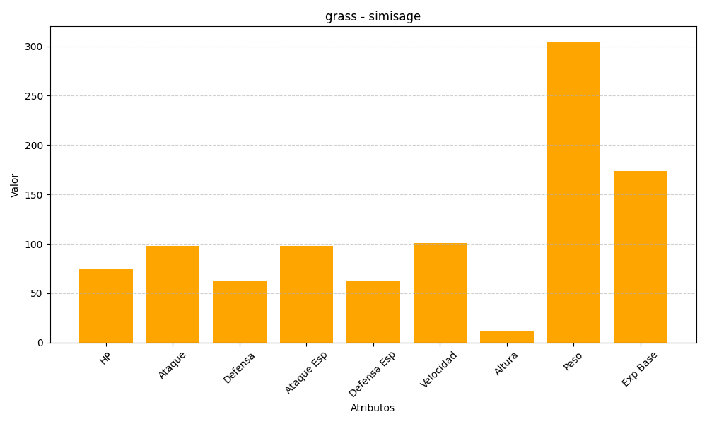
ID | Nombre | Tipo | HP | Ataque | Defensa | Ataque Especial | Defensa Especial | Velocidad | Altura | Peso | Experiencia Base
512 | simisage | grass | 75 | 98 | 63 | 98 | 63 | 101 | 11 | 305 | 174

